关系图
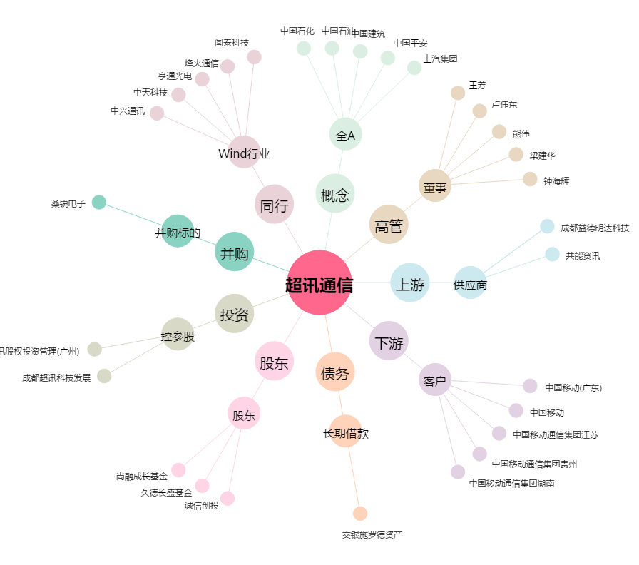
超讯通信[603322.SH] - 关系概览图

